tulos
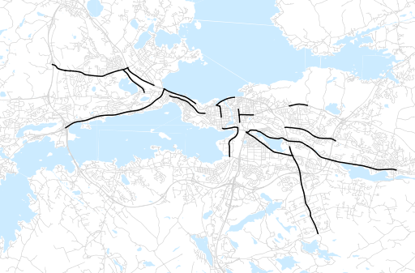
Otsikko | Syksy 2013
Tilasto | liikennesuorite
Laskenta-aineisto | Kuukauden konstruoitu keskivuorokausiliikenne
Laskentajakso | 09.13 - 11.13
Viikonpäivät
Aikaväli
Vertailujakso

 | Syksy 2012 | Kesä 2013 | Syksy 2013 | Muutos ed. vuoteen | Muutos ed. kauteen
Liikennesuorite | 568,669 | 526,664 | 561,764

Määrät kausittain

